CollectiveAccess
Image | Object | Description | Date
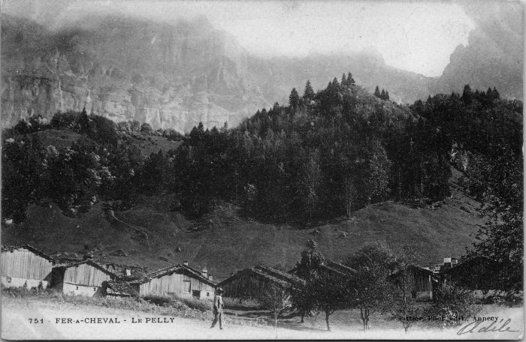 | Hameau "Les Pellys" (2-4445) | Hameau "Les Pellys"
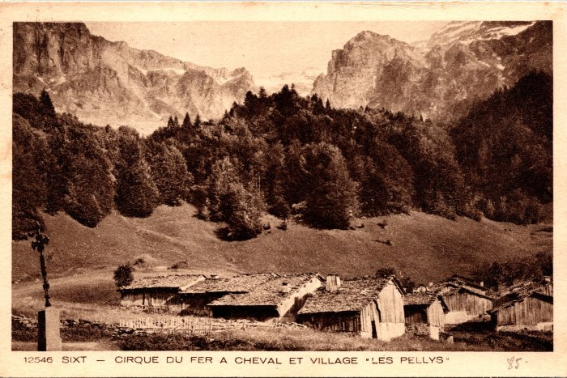 | Carte postale du Cirque du Fer-à-Cheval et du village des Pellys (2-931) | Carte postale du Cirque du Fer-à-Cheval et du village des Pellys
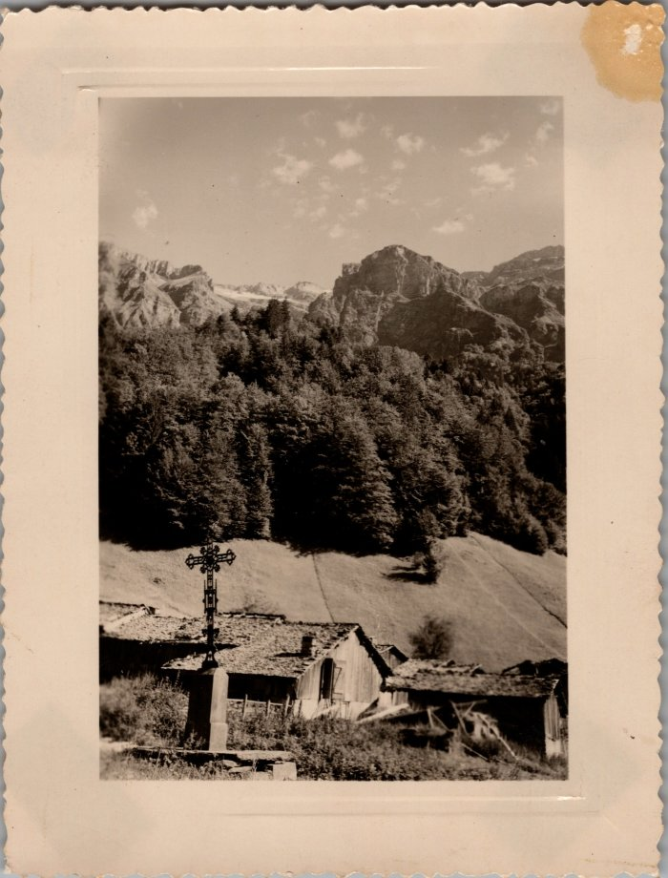
 | Photo du Pelly - 1950 (29-008) | Photo du Pelly - 1950
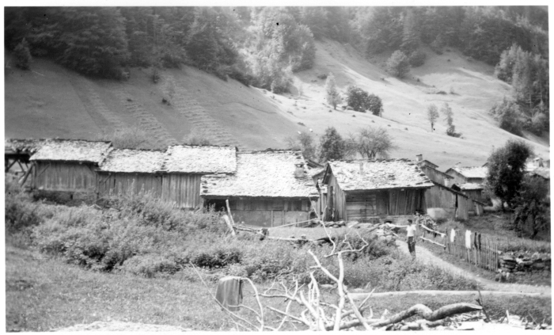 | Photo des chalets des Pellys (51-060) | Photo des chalets des Pellys

